Notfall
Notfallblatt

Daten

Koordinate |  | 2 xxx xxx / 1 xxx xxx |  |  | Flurname |  |  | 0 |  | Ort |  | 0
Adresse |  | 0 |  | 0 |  |  | 0 |  |  | 0

Kontakte

Sanität |  |  |  | 144 |  |  |  |  | Verantwortlicher Zfhr |  | 0
Rega |  |  |  | 1414 |  |  |  |  | KP |  | 055
Polizei |  |  |  | 117 |  |  |  |  | Kdt
Feuerwehr |  |  |  | 118 |  |  |  |  | Kdt Stv
TOX |  |  |  | 145 |  |  |  |  | Olivi Marc |  | 079 272 49 75
 |  |  |  |  |  |  |  |  | Weidmann Pierre |  | 079 610 03 83
Informationen für Alamierung

Für Rettungswagen erreichbar? |  |  |  |  |  | Mobilnetz vorhanden? |  |  |  | POLYCOM Empfang?

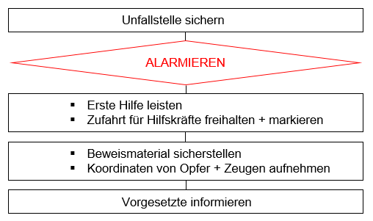
Fragen bei Alamierung

Wo ist der Unfallort? |  |  |  |  | Koordinaten
Wer ist wie vor Ort erreichbar? |  |  |  |  | Polycom oder Mobilenummer
Was ist genau passiert? |  |  |  |  | kurz pregnant
Wie viele Personen, wie verletzt? |  |  |  |  | ungefähre Beschreibung
Wie ist die Situation vor Ort? |  |  |  |  | Gelände, Hindernisse?
Wie ist das Wetter vor Ort? |  |  |  |  | Sicht? Niederschlag? Wind?

Standort der Übersichtskarte definiert der Chef vom Arbeitsplatz

AP | 0 |  | Name | 0 |  |  |  |  |  |  |  |  | 9

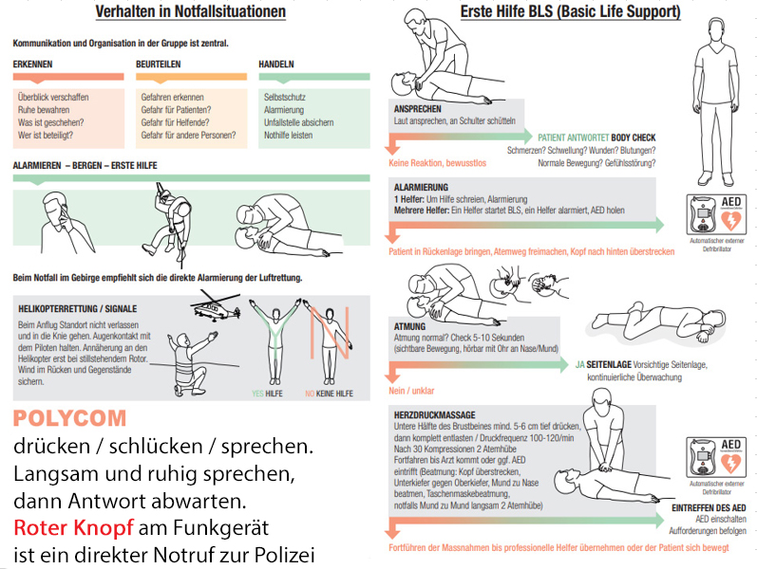

AP | 0 |  | Name | 0 |  |  |  |  |  |  |  |  | 10

